Capa
Dicas Excel 2010

Selecione a função: | Clique no botão |  | para voltar ao início.

Hiperlink
Cálculo Percentual
Função Média

Proteger Planilha
Função Hoje
Função Procv

Auto Filtro
Função Máximo
Função Se

Exibir Guias / Linha de Grade
Função Mínimo
Função Soma

Validação de Dados
Função Maior
Tabela Dinâmica
Congelar Painéis
Função Menor
Cont.Se

Função Concatenar
Função Direita
Inserir Gráfico

Função Esquerda
Cont.Num
 | Autor: | Fábio Rolim Bello
 | Contato: | 51-980482452

autofiltro
Dicas Excel 2007

Autofiltro

O uso do AutoFiltro para filtrar dados é um modo rápido e fácil de localizar e trabalhar com um subconjunto de dados em um intervalo de células ou coluna de tabela.

Como habilitar

Guia: Dados / FILTRO
ou atalho no teclado
Alt+S+T

Importante
Clicar na célula do cabeçalho para inserir o autofiltro, pois, do contrário, alguns dados podem ficar de fora da filtragem, alterando o resultado.

Dica
O Excel permite personalizar o filtro e fazê-lo pela cor da célula, ou ainda, utilizar fórmulas para isso!!

Exemplo
Auditor | Solicitação | Documento | Protocolo Atendimento | Nota | Aberto em | Fechado em | Tipo | Descrição | Detalhe | Linhas | Segmento Abertura SS | Automidia
João Menezes | S-87548998 | 6952214933 | 14012012-0141022 | 100 | 1/14/12 | 1/15/12 | Defeito | TV.. | Tela Branca - loading Page |  | Residencial
João Menezes | S-87679949 | 11290307768 | 16012012-0083139 | 89 | 1/16/12 | 1/17/12 | Defeito | TV.. | Não aceita checklist |  | Residencial
João Menezes | S-87672446 | 34697625897 | 16012012-0070957 | 99 | 1/16/12 | 1/17/12 | Defeito | TV.. | Erro de sintonia - 385 |  | Residencial
João Menezes | S-86025094 | 26669129300 | 05012012-0274241 | 100 | 1/5/12 | 1/5/12 | Defeito | TV.. | Sem Sinal DTH |  | Residencial
João Menezes | S-85246679 | 21892938804 | 02012012-0001291 | 0 | 1/2/12 | 1/2/12 | Defeito | TV.. | Sem sinal |  | Residencial
João Menezes | S-87858945 | 69906505168 | 16012012-0361255 | 87 | 1/16/12 | 1/17/12 | Defeito | TV.. | Sem Sinal DTH |  | Residencial
João Menezes | S-86390612 | 91139066153 | 08012012-0066345 | 88 | 1/8/12 | 1/9/12 | Defeito | TV.. | Sem Sinal DTH |  | Residencial
João Menezes | S-87050851 | 12654094472 | 11012012-0345966 | 85 | 1/11/12 | 1/12/12 | Defeito | TV.. | Sem Sinal DTH |  | Residencial
João Menezes | S-85855610 | 4172832610 | 04012012-0309332 | 70 | 1/4/12 | 1/5/12 | Defeito | TV.. | Sem sinal DTT |  | Residencial
João Menezes | S-86485283 | 39979369 | 09012012-0142154 | 69 | 1/9/12 | 1/10/12 | Defeito | TV.. | Falha na imagem |  | Residencial
João Menezes | S-87473841 | 56645015968 | 14012012-0016764 | 100 | 1/14/12 | 1/15/12 | Defeito | TV.. | Sem Sinal DTH |  | Residencial
João Menezes | S-86093198 | 30747449287 | 06012012-0060064 | 0 | 1/6/12 | 1/9/12 | Defeito | TV.. | Decoder não liga |  | Residencial
João Menezes | S-88115038 | 377945587 | 18012012-0023364 | 100 | 1/18/12 |  | Defeito | TV.. | Falha na imagem |  | Residencial
João Menezes | S-85938908 | 56006187604 | 05012012-0129025 | 90 | 1/5/12 | 1/6/12 | Defeito | TV.. | Falha na imagem |  | Residencial
João Menezes | S-87634977 | 17111854934 | 16012012-0013502 | 93 | 1/16/12 | 1/16/12 | Defeito | TV.. | Tela Branca - loading Page |  | Residencial
João Menezes | S-87908071 | 4964046605 | 17012012-0073999 | 82 | 1/17/12 | 1/17/12 | Defeito | TV.. | Tela Branca - loading Page |  | Residencial
João Menezes | S-85850244 | 31646670949 | 04012012-0301439 | 80 | 1/4/12 | 1/5/12 | Defeito | TV.. | Sem Sinal DTH |  | Residencial

calculo %
Dicas Excel 2007

Cálculo %

PORCENTAGEM pode ser definida como a centésima parte de uma grandeza, ou o cálculo baseado em 100 unidades. É visto com freqüência as pessoas ou o próprio mercado usar expressões de acréscimo ou redução nos preços de produtos ou serviços.

Como fazer

No Excel podemos facilmente calcular o % conforme abaixo:

Exemplo
Mês | Qtdade | % |  | Fórmula | Ou seja
janeiro | 3,500 | 21.5% |  | =C18/C$23$
fevereiro | 2,470 | 15.2% |  | =C19/C$23$
março | 3,200 | 19.7% |  | =C20/C$23$
abril | 4,100 | 25.2% |  | =C21/C$23$
maio | 3,000 | 18.4% |  | =C22/C$23$
total | 16,270 | 100.0%
 |  |  |  |  |  | Podemos formatar a célula para percentual clicando no botão abaixo

 |  |  | Fórmula utilizada: SOMA

 |  |  |  |  |  | Podemos também arredondar o valor clicando nos botões abaixo

concatenar
Dicas Excel 2007

Função Concatenar

A função CONCATENAR agrupa até 255 cadeias de texto em uma cadeia de texto. Os itens agrupados podem ser texto, números, referências de células ou uma combinação desses itens. Por exemplo, se sua planilha contiver o nome de uma pessoa na célula A1 e o sobrenome da pessoa na célula B1, você poderá combinar os dois valores em outra célula.

Esta função é útil quando temos uma quantidade grande de dados que precisamos agrupar.

Dica

Para inserir um espaço em branco utiliza-se aspas duplas; |  |  |  | =concatenar(" ";B15)
Para inserir um caracter qualquer coloca-se este caractér entre aspas duplas |  |  |  |  | =concatenar("Defeito";"/";"TV")
Para separar os campos ou valores a se concatenar utiliza-se o ponto e virgula

Como fazer

Exemplo

Abaixo temos uma tabela onde os campos Tipo, descrição e detalhe estão em colunas diferentes, e precisamos agrupá-las em uma única coluna.

Tipo | Descrição | Detalhe | Concatenando teremos |  |  | Fórmula
Defeito | TV.. | Tela Branca - loading Page | Defeito/TV../Tela Branca - loading Page |  |  | =CONCATENAR(B23;"/";C23;"/";D23)
Defeito | TV.. | Não aceita checklist | Defeito/TV../Não aceita checklist |  |  | =CONCATENAR(B24;"/";C24;"/";D24)
Defeito | TV.. | Erro de sintonia - 385 | Defeito/TV../Erro de sintonia - 385 |  |  | =CONCATENAR(B25;"/";C25;"/";D25)
Defeito | TV.. | Sem Sinal DTH | Defeito/TV../Sem Sinal DTH |  |  | =CONCATENAR(B26;"/";C26;"/";D26)
Defeito | TV.. | Sem sinal | Defeito/TV../Sem sinal |  |  | =CONCATENAR(B27;"/";C27;"/";D27)
Defeito | TV.. | Sem Sinal DTH | Defeito/TV../Sem Sinal DTH |  |  | =CONCATENAR(B28;"/";C28;"/";D28)
Defeito | TV.. | Sem Sinal DTH | Defeito/TV../Sem Sinal DTH |  |  | =CONCATENAR(B29;"/";C29;"/";D29)
Defeito | TV.. | Sem Sinal DTH | Defeito/TV../Sem Sinal DTH |  |  | =CONCATENAR(B30;"/";C30;"/";D30)
Defeito | TV.. | Sem sinal DTT | Defeito/TV../Sem sinal DTT |  |  | =CONCATENAR(B31;"/";C31;"/";D31)
Defeito | TV.. | Falha na imagem | Defeito/TV../Falha na imagem |  |  | =CONCATENAR(B32;"/";C32;"/";D32)

Outro exemplo
Nome | Sobrenome |  | Concatenando teremos |  |  | Fórmula
Jorge | Monteiro |  | Jorge Monteiro |  |  | =CONCATENAR(B37;" ";C37)
Fábio | Rolim |  | Fábio Rolim |  |  | =CONCATENAR(B38;" ";C38)
João | Carlos |  | João Carlos |  |  | =CONCATENAR(B39;" ";C39)
Alessandra | Menezes |  | Alessandra Menezes |  |  | =CONCATENAR(B40;" ";C40)
Janaina | Lanna |  | Janaina Lanna |  |  | =CONCATENAR(B41;" ";C41)

Outro exemplo
Matrícula |  |  | Concatenando teremos |  |  | Fórmula
6223 |  |  | G0006223 |  |  | =CONCATENAR("G000";B46)
1239 |  | Precisamos inserir a matrícula completa, com o G do colaborador | G0001239 |  |  | =CONCATENAR("G000";B47)
7092 |  |  | G0007092 |  |  | =CONCATENAR("G000";B48)
9888 |  |  | G0009888 |  |  | =CONCATENAR("G000";B49)
6354 |  |  | G0006354 |  |  | =CONCATENAR("G000";B50)

procv
Dicas Excel

Função PROCV

A função PROCV é muito utilizada quando se precisa procurar valores, campos ou outros itens em bases ou tabelas grandes, ou ainda comparar tabelas, identificando a presença de um ou mais registros em tabelas diferentes. Esta função retorna o valor procurado a partir de uma condição.

Importante

O PROCV somente irá funcionar corretamente se:
 | O valor dado (ou condição) estiver à esquerda da matriz (base);
 | A formatação da célula do valor procurado (ou condição) forem as mesmas;

Dicas

 | Se na base(matriz) o valor que eu procuro estiver duplicado, o PROCV trará apenas o 1º valor encontrado;
 | Na fórmula do PROCV, na matriz, as colunas passam a serem contadas a partir da seleção feita, e não da quantidade total de colunas da base inteira;

Como fazer

Exemplo

Abaixo temos uma tabela(base)

Auditor | Solicitação | Documento | Protocolo Atendimento | Nota |  |  | Solicitação | Documento | Nota
João Menezes | S-87548998 | 6952214933 | 14012012-0141022 | 100 |  |  | S-86025094 | 26669129300 | 100
João Menezes | S-87679949 | 11290307768 | 16012012-0083139 | 89
João Menezes | S-87672446 | 34697625897 | 16012012-0070957 | 99
João Menezes | S-86025094 | 26669129300 | 05012012-0274241 | 100
João Menezes | S-85246679 | 21892938804 | 02012012-0001291 | 0 | Insira o nº da solicitação da base
João Menezes | S-87858945 | 69906505168 | 16012012-0361255 | 87
João Menezes | S-86390612 | 91139066153 | 08012012-0066345 | 88
João Menezes | S-87050851 | 12654094472 | 11012012-0345966 | 85
João Menezes | S-85855610 | 4172832610 | 04012012-0309332 | 70 | Sintaxe da função
João Menezes | S-86485283 | 39979369 | 09012012-0142154 | 69
João Menezes | S-87473841 | 56645015968 | 14012012-0016764 | 100 |  |  | =PROCV(J29;C28:F45;4;0)
João Menezes | S-86093198 | 30747449287 | 06012012-0060064 | 0
João Menezes | S-88115038 | 377945587 | 18012012-0023364 | 100
João Menezes | S-85938908 | 56006187604 | 05012012-0129025 | 90 |  |  | Valor procurado (O que eu procuro)
João Menezes | S-87634977 | 17111854934 | 16012012-0013502 | 93 |  |  | Matriz(tabela) onde eu quero procurar
João Menezes | S-87908071 | 4964046605 | 17012012-0073999 | 82 |  |  | Em qual coluna da matriz está a resposta que eu quero
João Menezes | S-85850244 | 31646670949 | 04012012-0301439 | 80 |  |  | Valor se não encontrar o que eu procuro

Número da coluna |  |  |  |  |  | Caso a matriz(tabela) seja selecionada conforme o destacado em laranja, temos um novo dimensionamento das posições da tabela, ou seja, a contagem da coluna começa de acordo com o selecionado, e é este nº da coluna que vai na fórmula
1 | 2 | 3 | 4 | 5
Auditor | Solicitação | Documento | Protocolo Atendimento | Nota
João Menezes | S-87548998 | 6952214933 | 14012012-0141022 | 100 |  | 1 | 1 | 2 | 3 | 4
João Menezes | S-87679949 | 11290307768 | 16012012-0083139 | 89 |  | Auditor | Solicitação | Documento | Protocolo Atendimento | Nota
João Menezes | S-87672446 | 34697625897 | 16012012-0070957 | 99 |  | João Menezes | S-87548998 | 6952214933 | 14012012-0141022 | 100
João Menezes | S-86025094 | 26669129300 | 05012012-0274241 | 100 |  | João Menezes | S-87679949 | 11290307768 | 16012012-0083139 | 89
João Menezes | S-85246679 | 21892938804 | 02012012-0001291 | 0 |  | João Menezes | S-87672446 | 34697625897 | 16012012-0070957 | 99
João Menezes | S-87858945 | 69906505168 | 16012012-0361255 | 87 |  | João Menezes | S-86025094 | 26669129300 | 05012012-0274241 | 100
João Menezes | S-86390612 | 91139066153 | 08012012-0066345 | 88 |  | João Menezes | S-85246679 | 21892938804 | 02012012-0001291 | 0
João Menezes | S-87050851 | 12654094472 | 11012012-0345966 | 85 |  | João Menezes | S-87858945 | 69906505168 | 16012012-0361255 | 87
João Menezes | S-85855610 | 4172832610 | 04012012-0309332 | 70 |  | João Menezes | S-86390612 | 91139066153 | 08012012-0066345 | 88
João Menezes | S-86485283 | 39979369 | 09012012-0142154 | 69 |  | João Menezes | S-87050851 | 12654094472 | 11012012-0345966 | 85
João Menezes | S-87473841 | 56645015968 | 14012012-0016764 | 100 |  | João Menezes | S-85855610 | 4172832610 | 04012012-0309332 | 70
João Menezes | S-86093198 | 30747449287 | 06012012-0060064 | 0 |  | João Menezes | S-86485283 | 39979369 | 09012012-0142154 | 69
João Menezes | S-88115038 | 377945587 | 18012012-0023364 | 100 |  | João Menezes | S-87473841 | 56645015968 | 14012012-0016764 | 100
João Menezes | S-85938908 | 56006187604 | 05012012-0129025 | 90 |  | João Menezes | S-86093198 | 30747449287 | 06012012-0060064 | 0
João Menezes | S-87634977 | 17111854934 | 16012012-0013502 | 93 |  | João Menezes | S-88115038 | 377945587 | 18012012-0023364 | 100
João Menezes | S-87908071 | 4964046605 | 17012012-0073999 | 82 |  | João Menezes | S-85938908 | 56006187604 | 05012012-0129025 | 90
João Menezes | S-85850244 | 31646670949 | 04012012-0301439 | 80 |  | João Menezes | S-87634977 | 17111854934 | 16012012-0013502 | 93
 |  |  |  |  |  | João Menezes | S-87908071 | 4964046605 | 17012012-0073999 | 82
 |  |  |  |  |  | João Menezes | S-85850244 | 31646670949 | 04012012-0301439 | 80

Soma
Dicas Excel

Função Soma

Soma de valores numéricos (datas, horas, valores...)

Dicas

 | A soma pode ser feita pela fórmula (=soma), pelo atalho no teclado (Alt+=) ou ainda com o botão

Como fazer

Exemplo

Abaixo temos uma tabela(base)

Auditor | Solicitação | Documento | Protocolo Atendimento | Nota | Fórmula
João Menezes | S-87548998 | 6952214933 | 14012012-0141022 | 100 | =SOMA(F22:F30)
João Menezes | S-87679949 | 11290307768 | 16012012-0083139 | 89
João Menezes | S-87672446 | 34697625897 | 16012012-0070957 | 99
João Menezes | S-86025094 | 26669129300 | 05012012-0274241 | 100
João Menezes | S-85246679 | 21892938804 | 02012012-0001291 | 0
João Menezes | S-87858945 | 69906505168 | 16012012-0361255 | 87
João Menezes | S-86390612 | 91139066153 | 08012012-0066345 | 88
João Menezes | S-87050851 | 12654094472 | 11012012-0345966 | 85
João Menezes | S-85855610 | 4172832610 | 04012012-0309332 | 70

Total notas |  |  |  | 718

media
Dicas Excel

Função Média

Retorna a média (média aritmética) dos argumentos.

Dicas

 | A média pode ser feita da maneira convencional (soma dos valores divididos pela quantidade), ou através da fórmula abaixo

Como fazer

Exemplo

Abaixo temos uma tabela(base)

Auditor | Solicitação | Documento | Protocolo Atendimento | Nota | Fórmula
João Menezes | S-87548998 | 6952214933 | 14012012-0141022 | 100 | =MÉDIA(F23:F31)
João Menezes | S-87679949 | 11290307768 | 16012012-0083139 | 89
João Menezes | S-87672446 | 34697625897 | 16012012-0070957 | 99 | A função média DEVE ser escrita com acento!!
João Menezes | S-86025094 | 26669129300 | 05012012-0274241 | 100
João Menezes | S-85246679 | 21892938804 | 02012012-0001291 | 0
João Menezes | S-87858945 | 69906505168 | 16012012-0361255 | 87
João Menezes | S-86390612 | 91139066153 | 08012012-0066345 | 88
João Menezes | S-87050851 | 12654094472 | 11012012-0345966 | 85
João Menezes | S-85855610 | 4172832610 | 04012012-0309332 | 70

Média de Notas |  |  |  | 79.8

Tabela dinamica
Dicas Excel

Tabela Dinâmica

Use um relatório de tabela dinâmica para resumir, analisar, explorar e apresentar dados de resumo. Use um relatório de gráfico dinâmico para visualizar esses dados de resumo em um relatório de tabela dinâmica e para ver facilmente as comparações, os padrões e as tendências. Tanto o relatório de tabela dinâmica quanto o relatório de gráfico dinâmico permitem tomar decisões corretas sobre dados críticos na sua empresa. As seções a seguir fornecem uma visão geral dos relatórios de tabela dinâmica e dos relatórios de gráfico dinâmico.

Dicas

 | A tabela dinâmica pode ser feita através do atalho no teclado Alt+Y+E+T, após a seleção dos dados na tabela base

Como fazer

Exemplo

1º Passo | Selecionar a base de origem da tabela dinâmica
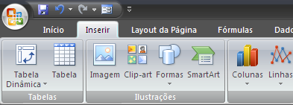

2º Passo | Clicar no botão

Abaixo temos uma tabela(base) |  |  |  |  | Clicar 2x para alterar a operação a ser apresentada (Média, Soma, Contagem...)

Auditor | Solicitação | Documento | Protocolo Atendimento | Nota
João Menezes | S-87548998 | 6952214933 | 14012012-0141022 | 100
João Menezes | S-87679949 | 11290307768 | 16012012-0083139 | 89 | Média de Nota
João Menezes | S-87672446 | 34697625897 | 16012012-0070957 | 99 | Solicitação | Total
João Menezes | S-86025094 | 26669129300 | 05012012-0274241 | 100 | S-85246679 | 0
João Menezes | S-85246679 | 21892938804 | 02012012-0001291 | 0 | S-85855610 | 70
João Menezes | S-87858945 | 69906505168 | 16012012-0361255 | 87 | S-86025094 | 100
João Menezes | S-86390612 | 91139066153 | 08012012-0066345 | 88 | S-86390612 | 88
João Menezes | S-87050851 | 12654094472 | 11012012-0345966 | 85 | S-87050851 | 85
João Menezes | S-85855610 | 4172832610 | 04012012-0309332 | 70 | S-87548998 | 100
 |  |  |  |  | S-87672446 | 99
 |  |  |  |  | S-87679949 | 89
 |  |  |  |  | S-87858945 | 87
 |  |  |  |  | Total geral | 79.777777778

ProtPlan
Dicas Excel

Proteger Planilha

Serve para impedir que, por acidente ou deliberadamente, um usuário altere, mova ou exclua dados importantes de planilhas ou pastas de trabalho. Você pode proteger determinados elementos da planilha ou da pasta de trabalho, com ou sem senha. É possível remover a proteção da planilha, conforme necessário.

Dica

 | É possível combinar a proteção da planilha com o bloqueio de células, assim o usuário fica impedido de editar campos específicos da planilha, como em um formulário por exemplo

Como fazer

Exemplo

1º Passo | Para proteger a planilha toda, clicar no botão abaixo

2º Passo | Selecionar a ação que deseja bloquear
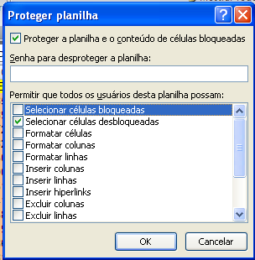

 |  |  |  | Caso haja necessidade, é possível atribuir uma senha de edição.

É possível definir que tipo de ação será permitida em cada célula da planilha conforme abaixo, assim é possível deixar apenas algumas células liberadas para a edição

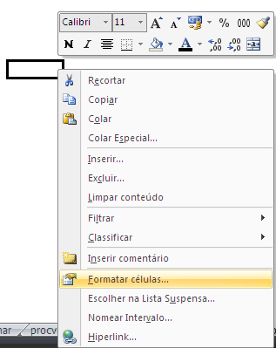

 |  | Clicar com o botão direito na célula

 |  |  | Selecionar "Proteção"

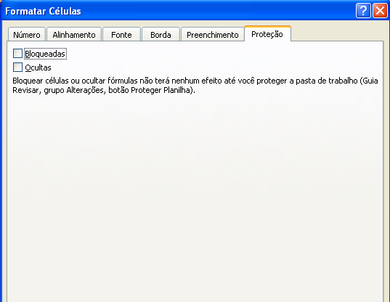

 |  |  | Marcar ou desmarcar "Bloqueadas"

 |  |  | Marcada= | Célula bloqueada para edição
 |  |  | Desmarcada= | Célula desbloqueada para edição

SE
Dicas Excel

Função SE

A função SE retornará um valor se uma condição que você especificou for avaliada como VERDADEIRO e um outro valor se essa condição for avaliada como FALSO.

Dica

 | A função SE pode ser utilizada para diversos fins, por exemplo, verificar quantas vezes um CPF se repete em uma planilha, ou ainda combinando a função SE com outra, como por exemplo, SE uma condição for verdadeira, pintar uma célula de uma determinada cor...

Como fazer

 |  |  |  |  | Verificar se o valor X é igual ao digitado na célula

Auditor | Solicitação | Documento | Protocolo Atendimento | Nota
João Menezes | S-87548998 | 6952214933 | 14012012-0141022 | 100 |  |  |  |  | Fórmula
João Menezes | S-87679949 | 11290307768 | 16012012-0083139 | 89 |  | 11290307768 | TRUE |  | =SE(H27=D27;VERDADEIRO;FALSO)
João Menezes | S-87672446 | 34697625897 | 16012012-0070957 | 99
João Menezes | S-86025094 | 26669129300 | 05012012-0274241 | 100
João Menezes | S-85246679 | 21892938804 | 02012012-0001291 | 0
João Menezes | S-87858945 | 69906505168 | 16012012-0361255 | 87 |  |  | SE - Esta condição for verdadeira; Célula receberá "Verdadeiro"; Caso contrário receberá "Falso"
João Menezes | S-86390612 | 91139066153 | 08012012-0066345 | 88
João Menezes | S-87050851 | 12654094472 | 11012012-0345966 | 85
João Menezes | S-85855610 | 4172832610 | 04012012-0309332 | 70 |  |  | Operadores lógicos
 |  |  |  |  |  |  | < | Menor
 |  |  |  |  |  |  | > | Maior
 |  |  |  |  |  |  | <> | Diferente
 |  |  |  |  |  |  | = | Igual
 |  |  |  |  |  |  | <= | Menor ou igual
 |  |  |  |  |  |  | >= | Maior ou igual

Esquerda
Dicas Excel

Função Esquerda

A função ESQUERDA retorna caractér da posição X a contar da esquerda para a direita

Dica

 | A função ESQUERDA pode ser útil para corrigir uma tabela onde os valores podem ser desconsiderados

Como fazer

 |  |  |  |  |  | Fórmula
 |  |  |  |  | Retornar apenas o 1º nome do Auditor

Auditor | Solicitação | Documento | Protocolo Atendimento | Nota | João | =ESQUERDA(B26;4)
João Menezes | S-87548998 | 6952214933 | 14012012-0141022 | 100
João Menezes | S-87679949 | 11290307768 | 16012012-0083139 | 89 | Retornar apenas os 4 1ºs números do documento
João Menezes | S-87672446 | 34697625897 | 16012012-0070957 | 99
João Menezes | S-86025094 | 26669129300 | 05012012-0274241 | 100 | 6952 | =ESQUERDA(D26;4)
João Menezes | S-85246679 | 21892938804 | 02012012-0001291 | 0
João Menezes | S-87858945 | 69906505168 | 16012012-0361255 | 87
João Menezes | S-86390612 | 91139066153 | 08012012-0066345 | 88 |  | Célula | Posição do caractére a partir da Esquerda
João Menezes | S-87050851 | 12654094472 | 11012012-0345966 | 85
João Menezes | S-85855610 | 4172832610 | 04012012-0309332 | 70

Direita
Dicas Excel

Função Direita

A função DIREITA retorna caractér da posição X a contar da direita para a esquerda

Dica

 | A função DIREITA pode ser útil para corrigir uma tabela onde os valores podem ser desconsiderados

Como fazer

 |  |  |  |  |  | Fórmula
 |  |  |  |  | Retornar apenas o último nome do Auditor

Auditor | Solicitação | Documento | Protocolo Atendimento | Nota | Menezes | =DIREITA(B26;7)
João Menezes | S-87548998 | 6952214933 | 14012012-0141022 | 100
João Menezes | S-87679949 | 11290307768 | 16012012-0083139 | 89 | Retornar apenas os 4 últimos números do documento
João Menezes | S-87672446 | 34697625897 | 16012012-0070957 | 99
João Menezes | S-86025094 | 26669129300 | 05012012-0274241 | 100 | 4933 | =DIREITA(D26;4)
João Menezes | S-85246679 | 21892938804 | 02012012-0001291 | 0
João Menezes | S-87858945 | 69906505168 | 16012012-0361255 | 87
João Menezes | S-86390612 | 91139066153 | 08012012-0066345 | 88 |  | Célula | Posição do caractére a partir da Esquerda
João Menezes | S-87050851 | 12654094472 | 11012012-0345966 | 85
João Menezes | S-85855610 | 4172832610 | 04012012-0309332 | 70

Cont.se
Dicas Excel

Função CONT.SE

A função CONT.SE faz a contagem em uma tabela se uma condição que você especificou for VERDADEIRA.

Dica

 | A função CONT.SE pode ser utilizada para diversos fins, por exemplo, verificar quantas vezes um CPF, ou como no exemplo, uma nota se repetem em uma planilha.

Como fazer

 |  |  |  |  | Verificar quantas vezes o valor X se repete na tabela

Auditor | Solicitação | Documento | Protocolo Atendimento | Nota
João Menezes | S-87548998 | 6952214933 | 14012012-0141022 | 100 |  | Nota |  |  | Fórmula
João Menezes | S-87679949 | 11290307768 | 16012012-0083139 | 89 |  | 100 | 2 |  | =CONT.SE(F26:F34;H27)
João Menezes | S-87672446 | 34697625897 | 16012012-0070957 | 99
João Menezes | S-86025094 | 26669129300 | 05012012-0274241 | 100
João Menezes | S-85246679 | 21892938804 | 02012012-0001291 | 0
João Menezes | S-87858945 | 69906505168 | 16012012-0361255 | 87 |  |  | Contar (quantidade) se, dentro da tabela selecionada X, o valor Y esta presente
João Menezes | S-86390612 | 91139066153 | 08012012-0066345 | 88
João Menezes | S-87050851 | 12654094472 | 11012012-0345966 | 85
João Menezes | S-85855610 | 4172832610 | 04012012-0309332 | 70 |  |  | Operadores lógicos
 |  |  |  |  |  |  | < | Menor
 |  |  |  |  |  |  | > | Maior
 |  |  |  |  |  |  | <> | Diferente
 |  |  |  |  |  |  | = | Igual
 |  |  |  |  |  |  | <= | Menor ou igual
 |  |  |  |  |  |  | >= | Maior ou igual

Máximo
Dicas Excel

Função Máximo

A função MÁXIMO retorna o maior valor da tabela selecionada

Como fazer

 |  |  |  |  | Retornar a maior nota | Fórmula

Auditor | Solicitação | Documento | Protocolo Atendimento | Nota | 100
João Menezes | S-87548998 | 6952214933 | 14012012-0141022 | 100 |  | =MÁXIMO(F21:F29)
João Menezes | S-87679949 | 11290307768 | 16012012-0083139 | 89
João Menezes | S-87672446 | 34697625897 | 16012012-0070957 | 99
João Menezes | S-86025094 | 26669129300 | 05012012-0274241 | 100 |  | Conjunto de Valores
João Menezes | S-85246679 | 21892938804 | 02012012-0001291 | 0
João Menezes | S-87858945 | 69906505168 | 16012012-0361255 | 87
João Menezes | S-86390612 | 91139066153 | 08012012-0066345 | 88
João Menezes | S-87050851 | 12654094472 | 11012012-0345966 | 85
João Menezes | S-85855610 | 4172832610 | 04012012-0309332 | 70

Mínimo
Dicas Excel

Função Mínimo

A função MÍNIMO retorna o maior valor da tabela selecionada

Como fazer

 |  |  |  |  | Retornar a menor nota | Fórmula

Auditor | Solicitação | Documento | Protocolo Atendimento | Nota | 0
João Menezes | S-87548998 | 6952214933 | 14012012-0141022 | 100 |  | =MÍNIMO(F21:F29)
João Menezes | S-87679949 | 11290307768 | 16012012-0083139 | 89
João Menezes | S-87672446 | 34697625897 | 16012012-0070957 | 99
João Menezes | S-86025094 | 26669129300 | 05012012-0274241 | 100 |  | Conjunto de Valores
João Menezes | S-85246679 | 21892938804 | 02012012-0001291 | 0
João Menezes | S-87858945 | 69906505168 | 16012012-0361255 | 87
João Menezes | S-86390612 | 91139066153 | 08012012-0066345 | 88
João Menezes | S-87050851 | 12654094472 | 11012012-0345966 | 85
João Menezes | S-85855610 | 4172832610 | 04012012-0309332 | 70

Maior
Dicas Excel

Função Maior

A função Maior retorna o maior valor da tabela selecionada de acordo com a posição desejada

Como fazer
 |  |  |  |  |  | Fórmula

 |  |  |  |  | Retornar a 1ª maior nota | =MAIOR(F21:F29;1)

Auditor | Solicitação | Documento | Protocolo Atendimento | Nota | 100
João Menezes | S-87548998 | 6952214933 | 14012012-0141022 | 100 |  | Lista de valores | Posição do valor desejado (1º maior)
João Menezes | S-87679949 | 11290307768 | 16012012-0083139 | 89
João Menezes | S-87672446 | 34697625897 | 16012012-0070957 | 99
João Menezes | S-86025094 | 26669129300 | 05012012-0274241 | 100
João Menezes | S-85246679 | 21892938804 | 02012012-0001291 | 0 | Retornar a 3ª maior nota | =MAIOR(F21:F29;3)
João Menezes | S-87858945 | 69906505168 | 16012012-0361255 | 87
João Menezes | S-86390612 | 91139066153 | 08012012-0066345 | 88 | 99
João Menezes | S-87050851 | 12654094472 | 11012012-0345966 | 85 |  | Lista de valores | Posição do valor desejado (3º maior)
João Menezes | S-85855610 | 4172832610 | 04012012-0309332 | 70

Menor
Dicas Excel

Função Menor

A função Menor retorna o maior valor da tabela selecionada de acordo com a posição desejada

Como fazer
 |  |  |  |  |  | Fórmula

 |  |  |  |  | Retornar a 1ª menor nota | =MENOR(F21:F29;1)

Auditor | Solicitação | Documento | Protocolo Atendimento | Nota | 0
João Menezes | S-87548998 | 6952214933 | 14012012-0141022 | 100 |  | Lista de valores | Posição do valor desejado (1º menor)
João Menezes | S-87679949 | 11290307768 | 16012012-0083139 | 89
João Menezes | S-87672446 | 34697625897 | 16012012-0070957 | 99
João Menezes | S-86025094 | 26669129300 | 05012012-0274241 | 100
João Menezes | S-85246679 | 21892938804 | 02012012-0001291 | 0 | Retornar a 3ª menor nota | =MENOR(F21:F29;3)
João Menezes | S-87858945 | 69906505168 | 16012012-0361255 | 87
João Menezes | S-86390612 | 91139066153 | 08012012-0066345 | 88 | 85
João Menezes | S-87050851 | 12654094472 | 11012012-0345966 | 85 |  | Lista de valores | Posição do valor desejado (3º menor)
João Menezes | S-85855610 | 4172832610 | 04012012-0309332 | 70

congelar
Dicas Excel

Congelar Painéis

Esta função serve para melhorar a visualização dos dados em uma grande tabela

Como fazer

Auditor | Solicitação | Documento | Protocolo Atendimento | Nota
João Menezes | S-87548998 | 6952214933 | 14012012-0141022 | 100 |  |  |  | Clicar em
João Menezes | S-87679949 | 11290307768 | 16012012-0083139 | 89
João Menezes | S-87672446 | 34697625897 | 16012012-0070957 | 99
João Menezes | S-86025094 | 26669129300 | 05012012-0274241 | 100 | Importante
João Menezes | S-85246679 | 21892938804 | 02012012-0001291 | 0
João Menezes | S-87858945 | 69906505168 | 16012012-0361255 | 87 | O congelamento de painéis, por padrão, é feito a partir da linha acima e da coluna a esquerda da célula selecionada
João Menezes | S-86390612 | 91139066153 | 08012012-0066345 | 88
João Menezes | S-87050851 | 12654094472 | 11012012-0345966 | 85 | Ex.: | Se a célula selecionada for a destacada em amarelo, tudo que estiver a esquerda da linha vermelha e acima será congelado
João Menezes | S-85855610 | 4172832610 | 04012012-0309332 | 70

 |  |  |  |  |  |  | Auditor | Solicitação
 |  |  |  |  |  |  | João Menezes | S-87548998
 |  |  |  |  |  |  | João Menezes | S-87679949

validação
Dicas Excel

Validação de Dados

Esta função padroniza os dados a serem inseridos em determinadas células

Exemplo

Ex.:
Ficha de inscrição

Nome |  | Possui veículo: | Sim
Idade
Sexo | Masculino

Fumante? | Não

Como fazer

1º - Clicar sobre a célula na qual deseja inserir a validação |  |  |  | Masculino

2º - Clicar em: Dados/Validação de dados

3º - Na guia Configurações, selecionar a opção LISTA
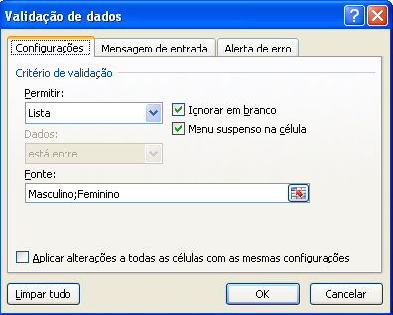

4º - No campo FONTE, inserir os dados |  |  |  |  | DICA
Separar com ";" sem espaços em branco |  |  |  |  | É possível também fazer referência a uma lista de opções em uma tabela, célula específica ou ainda outra planilha!!

5º - Clicar em OK

hoje
Dicas Excel

Função Hoje

Esta função retorna a data de hoje. Troca o dia automáticamente toda a vez em que a planilha é aberta

Exemplo |  |  |  | 2017-06-07

Nota Fiscal | Data vencimento | dias em atraso | Fórmula
S-107187482 | 2012-05-01 | 1863 | =hoje()-C19
S-108393050 | 2012-05-07 | 1857 | =hoje()-C20
S-108392835 | 2012-05-07 | 1857 | =hoje()-C21
S-109966912 | 2012-05-15 | 1849 | =hoje()-C22
S-109966170 | 2012-05-15 | 1849 | =hoje()-C23
S-109774651 | 2012-05-14 | 1850 | =hoje()-C24
S-109691468 | 2012-05-14 | 1850 | =hoje()-C25
S-109375544 | 2012-05-11 | 1853 | =hoje()-C26
S-109455474 | 2012-05-12 | 1852 | =hoje()-C27
S-109211778 | 2012-05-11 | 1853 | =hoje()-C28

hiperlink
Dicas Excel

Hiperlinks

O hiperlink serve como atalho para um local, página, conteúdo, planilha ou outro aplicativo do Office

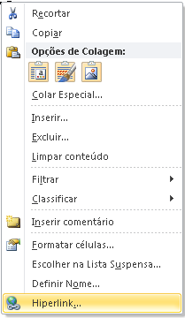
Dica

O hiperlink funciona no EXCEL a partir de uma figura, imagem, clipart, forma ou textos.

Como fazer

1º - Clicar com o botão esquerdo sobre a figura, texto ou objeto na qual deseja inserir o hiperlink

2º - Selecionar a opção HIPERLINK

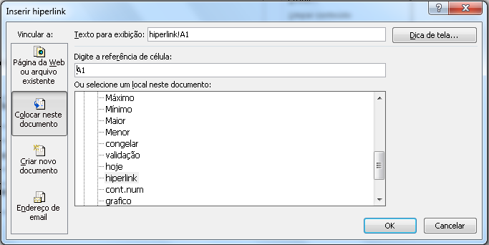
Na tela aberta, podemos selecionar o tipo de hiperlink desejado

Para rolar a planilha para uma célula específica, digitar a referência da célula. Igual ao exemplo.

Para abrir um endereço da Web ou outro documento

Para abrir uma outra guia da planilha, selecionar qual a guia desejada

3º - Clicar em OK

cont.num
Dicas Excel

Função CONT.NUM

Esta função retorna a quantidade de células (contagem) que não estão em branco. Pode ser útil quando se tem uma base de dados muito grande e é necessário saber quantidade de dados.

Dica

Para se escrever a função, deve-se inserir o acento (=CONT.NÚM)

Como fazer

 |  |  |  |  |  |  | Fórmula
 |  |  |  |  | Quantidade total de dados na base
 |  |  |  |  |  |  | =CONT.NÚM(F25:F33)
Auditor | Solicitação | Documento | Protocolo Atendimento | Nota | 9
João Menezes | S-87548998 | 6952214933 | 14012012-0141022 | 100
João Menezes | S-87679949 | 11290307768 | 16012012-0083139 | 89
João Menezes | S-87672446 | 34697625897 | 16012012-0070957 | 99 |  | Selecionar toda uma coluna para trazer quantos valores ela possui
João Menezes | S-86025094 | 26669129300 | 05012012-0274241 | 100
João Menezes | S-85246679 | 21892938804 | 02012012-0001291 | 0
João Menezes | S-87858945 | 69906505168 | 16012012-0361255 | 87
João Menezes | S-86390612 | 91139066153 | 08012012-0066345 | 88
João Menezes | S-87050851 | 12654094472 | 11012012-0345966 | 85
João Menezes | S-85855610 | 4172832610 | 04012012-0309332 | 70

grafico
Dicas Excel

Inserir gráfico

Gráficos são essenciais para mostrar visualmente a diferença entre valores ou resultados.

Como fazer
Vendas/Mês

Vendas/Mês

Mês | Vendas | %
Janeiro | R$ 1,000.00 | 7.0%
Fevereiro | R$ 1,220.00 | 8.5%
Março | R$ 1,530.00 | 10.7%
Abril | R$ 1,440.00 | 10.0%
Maio | R$ 1,300.00 | 9.1%
Junho | R$ 2,000.00 | 13.9%
Junho | R$ 2,100.00 | 14.6%
Agosto | R$ 1,900.00 | 13.2%
Setembro | R$ 1,850.00 | 12.9%
Total | R$ 14,340.00 | 100.0%

 |  |  | Mês | Vendas | %
 |  |  | Janeiro | R$ 1,000.00 | 7.0%
 |  |  | Fevereiro | R$ 1,220.00 | 8.5%
 |  |  | Março | R$ 1,530.00 | 10.7%
1º - Selecionar os dados. (No exemplo, destacado em amarelo) |  |  | Abril | R$ 1,440.00 | 10.0%
 |  |  | Maio | R$ 1,300.00 | 9.1%
 |  |  | Junho | R$ 2,000.00 | 13.9%
 |  |  | Junho | R$ 2,100.00 | 14.6%
 |  |  | Agosto | R$ 1,900.00 | 13.2%
 |  |  | Setembro | R$ 1,850.00 | 12.9%
 |  |  | Total | R$ 14,340.00 | 100.0%

2º - Selecionar o gráfico

O EXCEL cria o gráfico automaticamente após a seleção do tipo.

Toda a formatação do tipo, cores, modelos, legendas, títulos, rótulo de dados entre outros é feita, clicando-se sobre a área do gráfico e em seguida pelas guias que surgem, conforme a imagem abaixo.

Antes de selecionar a área do gráfico

Após selecionar a área do gráfico

Estas 3 guias fazem a formatação do gráfico

guia planilha
Dicas Excel

Exibir / Ocultar Linha de grade

Dica

 | É possível exibir ou ocultar as linhas de grade pelo atalho no teclado ALT+J+V+R

Como fazer

Guia: EXIBIÇÃO / Linhas de Grade

Exibir / Ocultar Guias de planilha

Como fazer

1º - Clicar em

2º - Clicar em Opções do Excel
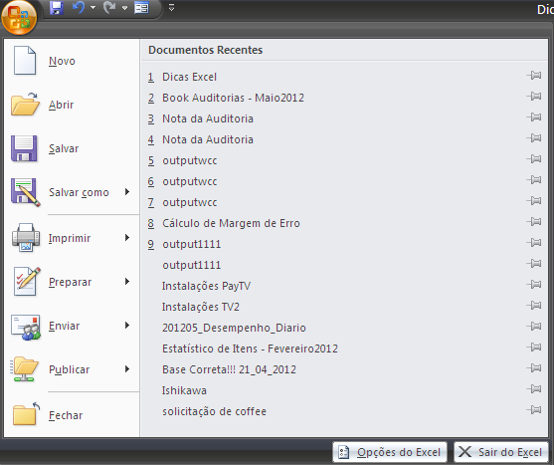

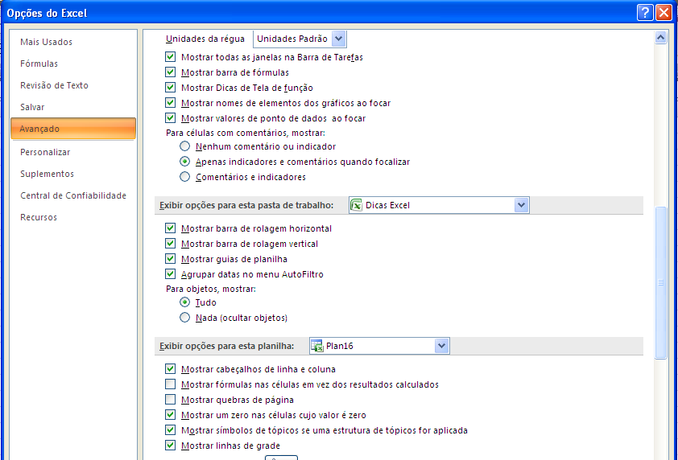
3º - Guia AVANÇADO

